Evolución
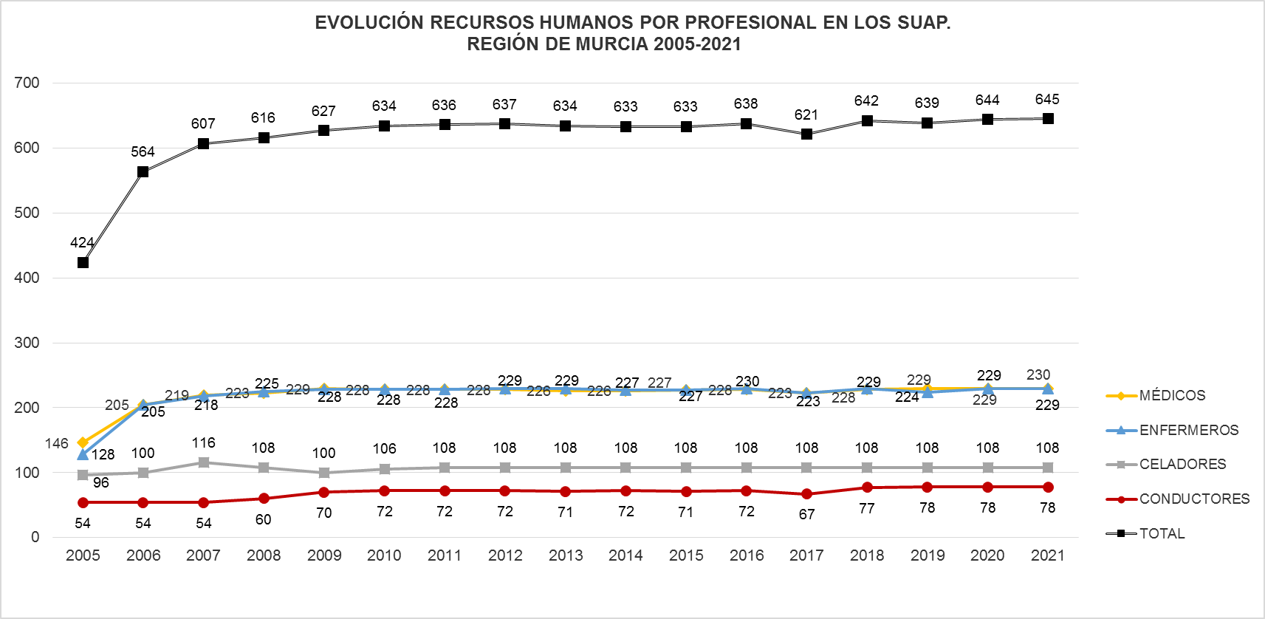

Fuente: SIAP- Servicio de Planificación y Financiación Sanitaria. Consejería de Salud. Portal Estadístico-MSCBS.

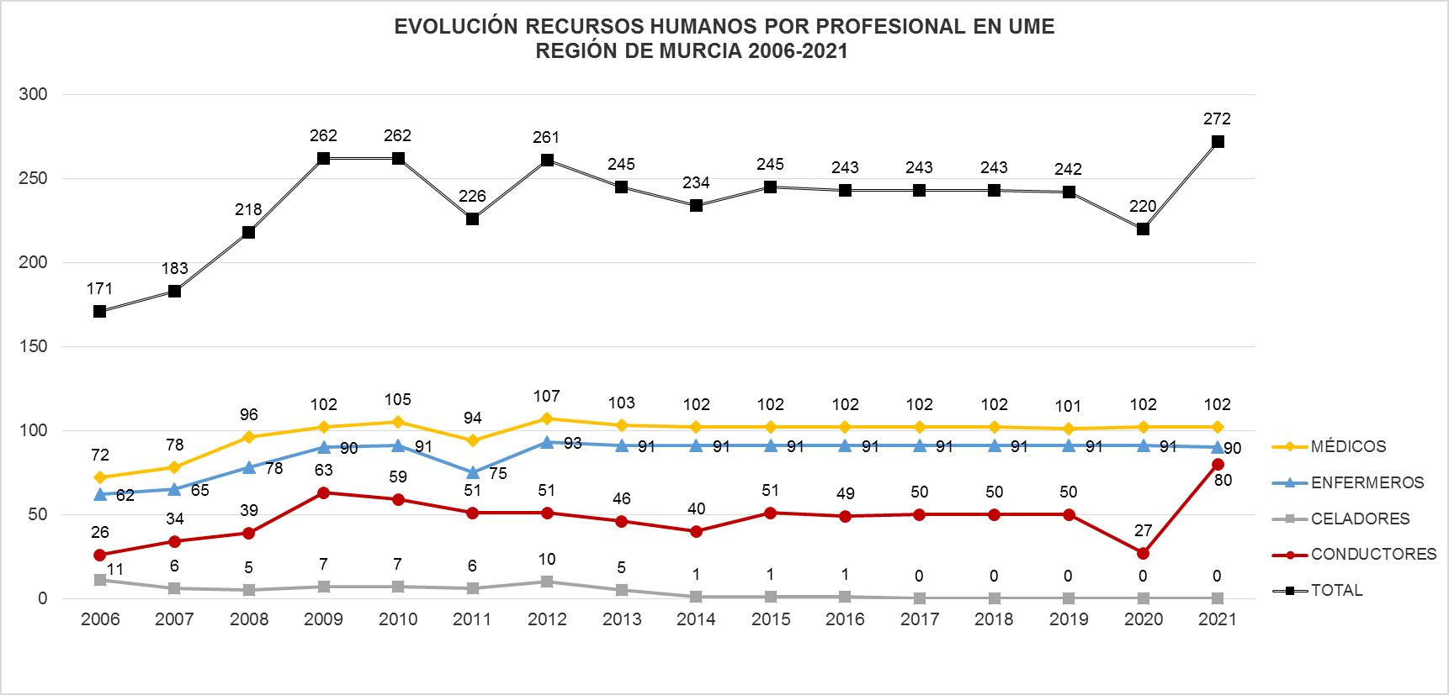

Fuente: SIAP- Servicio de Planificación y Financiación Sanitaria. Consejería de Salud. Portal Estadístico-MSCBS.
Nota: No hay información disponible del personal de UME para el año 2005.
Conductores: Solo aparece reflejado el personal propio del SMS, no constando los conductores de empresa externa para los centros/dispositivos que tienen concierto.
Para el año 2020 solo figuran los conductores de las UME que son no sanitarios. No se han incluido a los conductores-Técnicos en Emergencias Sanitarias (TES) por no tener esta información disponible en el periodo solicitado.

 | Índice

